Sheet1
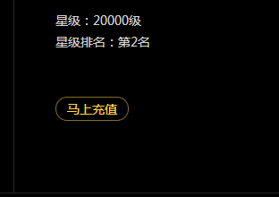
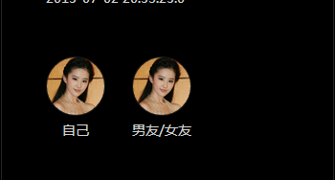


用户QQ123注册后，应该是系统自动生成私享私号，并不需要管理员通过后才有私号，并且用户注册后他的个人主页要立即生成，右上角的个人主页按钮要出现。不然用户找不到入口进入自己的个人主页

注册完成后，个人资料右上角按钮应该是修改个人资料，不是给他赠送礼物
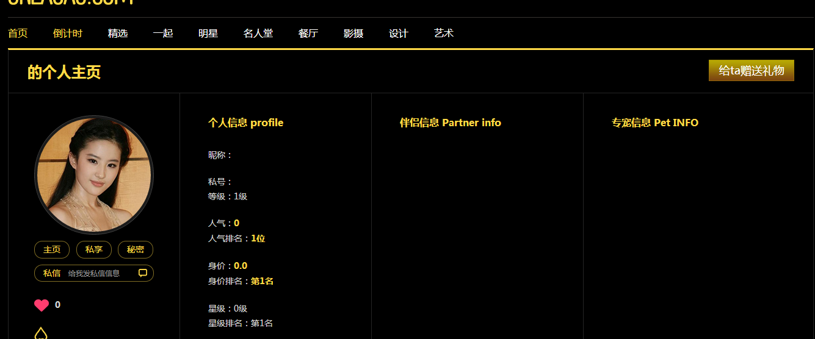

查询结果下面的按钮不是提交查询 文字改成确认
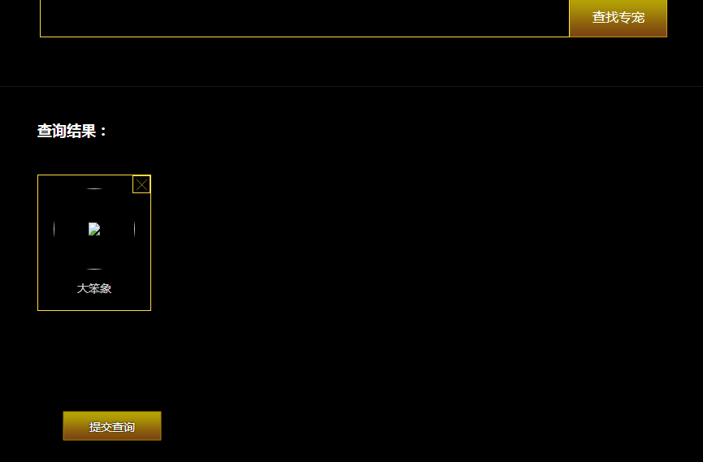

 | 注册个进去，查找系统已有私友不存在

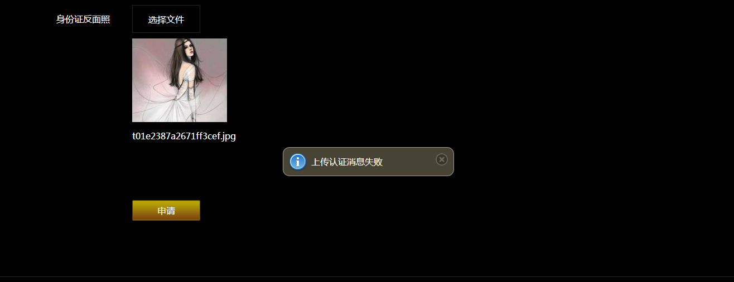
提交认证申请失败，失败原因是什么？没有提示，只说失败，用户不知道错在哪里

注册以后后台审核通过出现下面的界面

用户发表的任何一个东西下面都自动跟了评论，这个应该肯定是错的，没有就不显示评论内页，有才显示啊
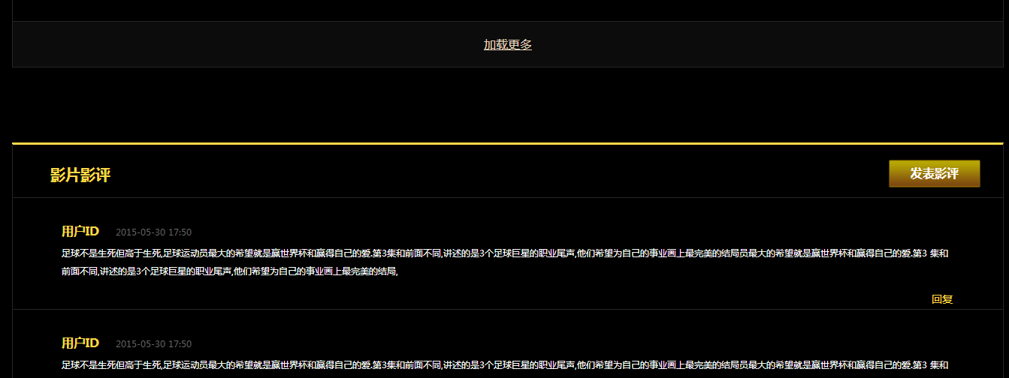

上传文章那里的链接提取错了，每个上传的详情焦点图应该是提取上传的 1440*420的焦点图，不是220*200的小图


用户评论别人的文章评论不了


首页和内页的所有需要左右切换的大banner 小banner这个JS 你们理解错了。是每个大图都要可以点击转链接的，然后要左右翻的话左右可以有两个箭头 不是鼠标左右滑的
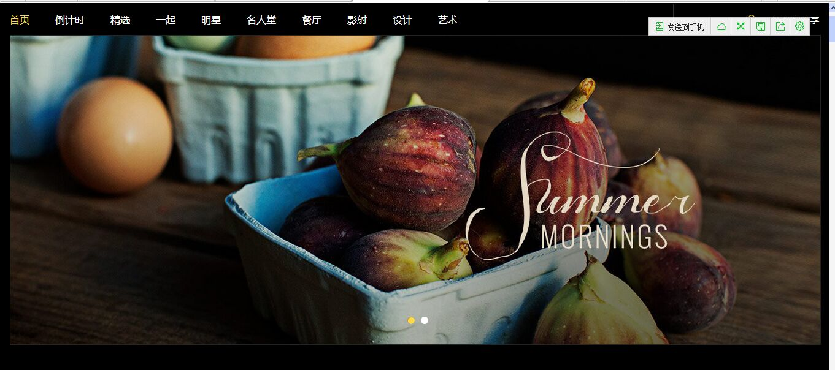



http://123.57.0.5:88/sxw/diningroom.html 餐厅右边的广告展示图，应该可以点击的 然后这个图的大小要按着设计稿的来

这个首页的这个部分 还是乱的 ，下面那个也是

我的360下面 都是这样乱的，有左边导航的页面
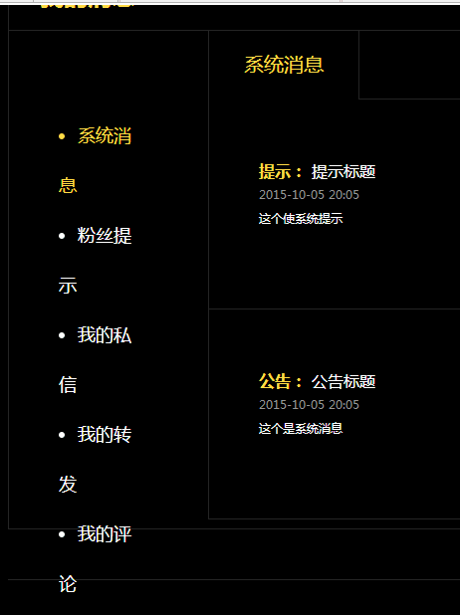

http://116.255.226.105:8080/enjoyPrivate/blogic/membermessage/messagePresentsGet/2 我的礼物 那里多个竖线
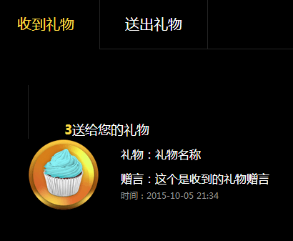

http://116.255.226.105:8080/enjoyPrivate/blogic/membersetting/accountSettingFavor/2 这个按钮居中下 边框是金色
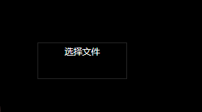
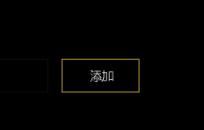

http://116.255.226.105:8080/enjoyPrivate/blogic/membersetting/accountSettingMessage/2 每个模块的间距不对
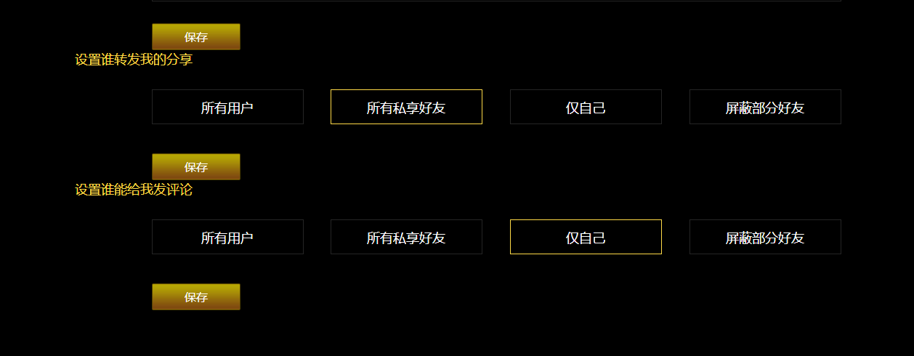

登录页面跟设计稿不同 不仅是按钮 还有下面那三个文字的对齐

http://116.255.226.105:8080/enjoyPrivate/userinfo.html |  | 马上充值无效 | 点击男友/女友是要跳到对方页面哈 | 红心后面少了一个隐藏按钮

